Chi tiết địa chất
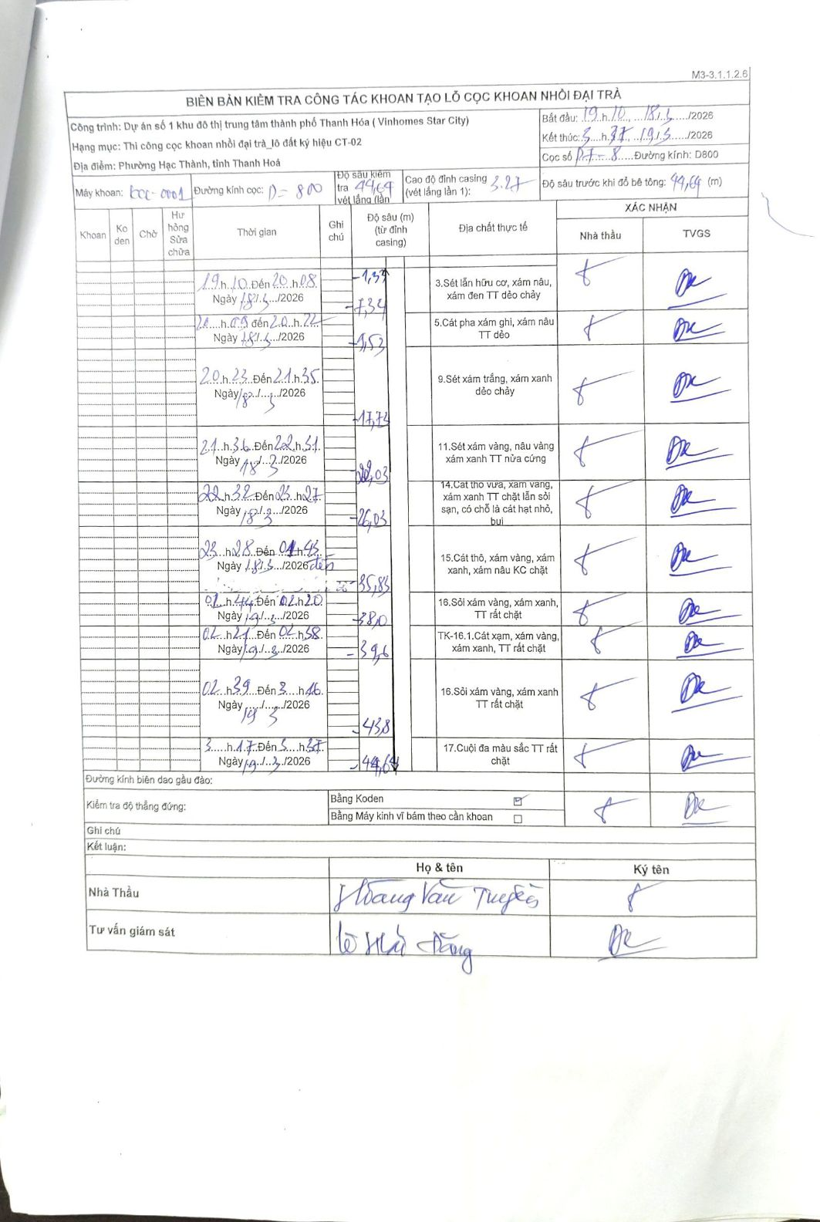
Dự án | Dự án số 1 khu đô thị trung tâm thành phố Thanh Hóa (Vinhomes Star City)
Hạng mục | Thi công cọc khoan nhồi đại trà_lô đất ký hiệu CT-02
Tên bộ phận | Phường Hạc Thành, tỉnh Thanh Hoá
Số hiệu cọc | PT-8
Biên bản số | LCC-0001
Đường kính | D800
Bắt đầu thi công | 19:10 18/03/2026
Kết thúc thi công | 05:15 19/03/2026

Địa chất TT | Đường kính | Mô tả lớp thiết kế | Từ (h) | Đến (h) | Cao độ từ | Cao độ đến | T.Gian (h) | Dài (m) | V (m/h) | Ghi chú
3 | D800 | Sét lẫn hữu cơ, xám nâu, xám đen TT dẻo chảy | 19:10 18/03/2026 | 20:08 18/03/2026 | -1.33 | -7.34 | 0.97 | 6.01 | 6.22
5 | D800 | Cát pha xám ghi, xám nâu TT dẻo | 20:09 18/03/2026 | 20:22 18/03/2026 | -7.34 | -9.53 | 0.22 | 2.19 | 10.11
9 | D800 | Sét xám trắng, xám xanh dẻo chảy | 20:23 18/03/2026 | 21:35 18/03/2026 | -9.53 | -17.73 | 1.2 | 8.2 | 6.83
11 | D800 | Sét xám vàng, nâu vàng xám xanh TT nửa cứng | 21:36 18/03/2026 | 22:31 18/03/2026 | -17.73 | -22.03 | 0.92 | 4.3 | 4.69
14 | D800 | Cát thô vừa, xám vàng, xám xanh TT chặt lẫn sỏi sạn, có chỗ là cát hạt nhỏ, bụi | 22:32 18/03/2026 | 23:27 18/03/2026 | -22.03 | -26.03 | 0.92 | 4 | 4.36
15 | D800 | Cát thô, xám vàng, xám xanh, xám nâu KC chặt | 23:28 18/03/2026 | 01:43 19/03/2026 | -26.03 | -35.83 | 2.25 | 9.8 | 4.36
16 | D800 | Sỏi xám vàng, xám xanh, TT rất chặt | 01:44 19/03/2026 | 02:20 19/03/2026 | -35.83 | -38 | 0.6 | 2.17 | 3.62
TK-16.1 | D800 | Cát xạm, xám vàng, xám xanh, TT rất chặt | 02:21 19/03/2026 | 02:38 19/03/2026 | -38 | -39.6 | 0.28 | 1.6 | 5.65
16 | D800 | Sỏi xám vàng, xám xanh TT rất chặt | 02:39 19/03/2026 | 03:16 19/03/2026 | -39.6 | -43.8 | 0.62 | 4.2 | 6.81
17 | D800 | Cuội đa màu sắc TT rất chặt | 03:17 19/03/2026 | 03:37 19/03/2026 | -43.8 | -44.64 | 0.33 | 0.84 | 2.52

ẢNH BIÊN BẢN GỐC

